様式－６ (1％未満)
スライド額が請負代金額の１％を超えない場合に限り本様式を使用する。

 |  |  |  | 様式－６
 |  |  |  | ○○第 号
 |  |  |  | 令和 年 月 日

（受注者）
株式会社 〇〇建設
代表取締役 〇〇 〇〇 様
 |  |  | （発注者）
 |  |  | 仙台市水道事業管理者 〇〇 〇〇

 | 管整２０XX-XX号 ✕○✕○工事における
 | 工事請負契約書第２５条第５項に基づく請負代金額の変更について（協議）

令和 年 月 日付けで請求のあった標記について，工事請負契約書第２５条第７項に基づき，下記のとおり協議する。

記

 |  | 管整２０XX-XX号
１ | 工事名 | ✕○✕○工事

２ | スライド変更可否 | スライドの適用が認められない

３ | 理由 | スライド額が請負代金額の１％を超えないため

 |  |  |  | 以上

様式－７（共36号）
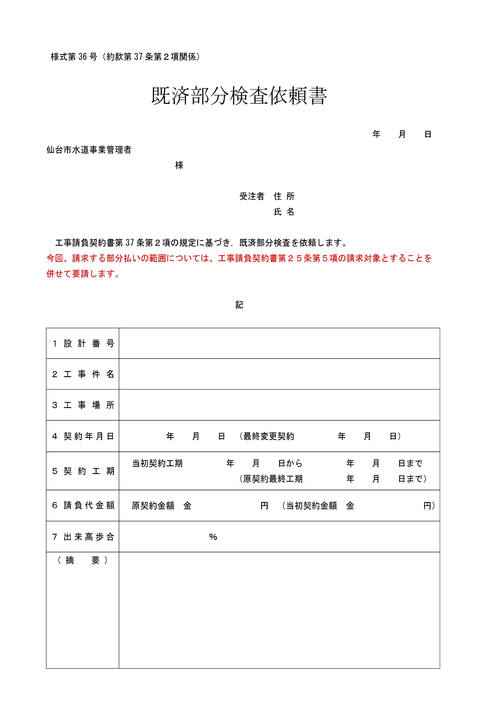
様式-7（共通仕様書(土木･配管工事編)でいうところの様式36号に相当します。）
 | ※作成の際には共通仕様書付属の様式にご記入願います。

共38号
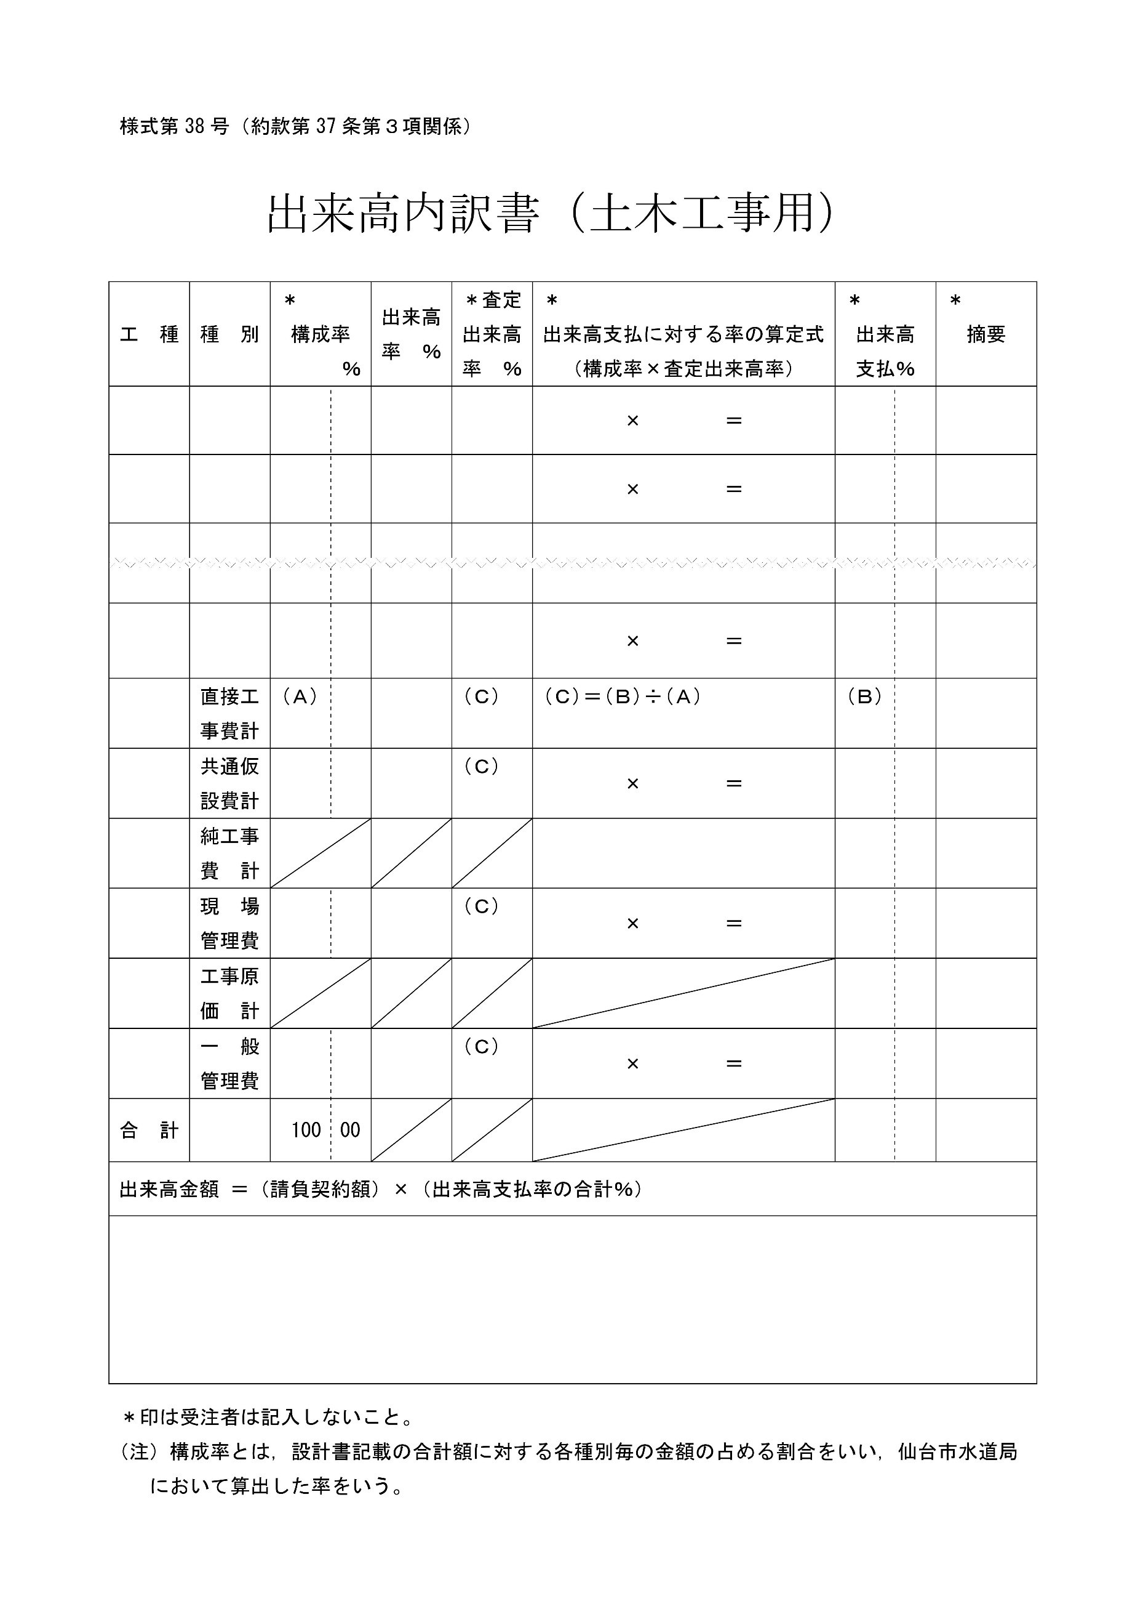
共通仕様書(土木･配管工事編)様式第38号
 | ※作成の際には共通仕様書付属の様式にご記入願います。

様式－７－１（共37号）
様式-7-1（共通仕様書(土木･配管工事編)でいうところの様式37号に相当します。）
 |  | ※作成の際には共通仕様書付属の様式にご記入願います。
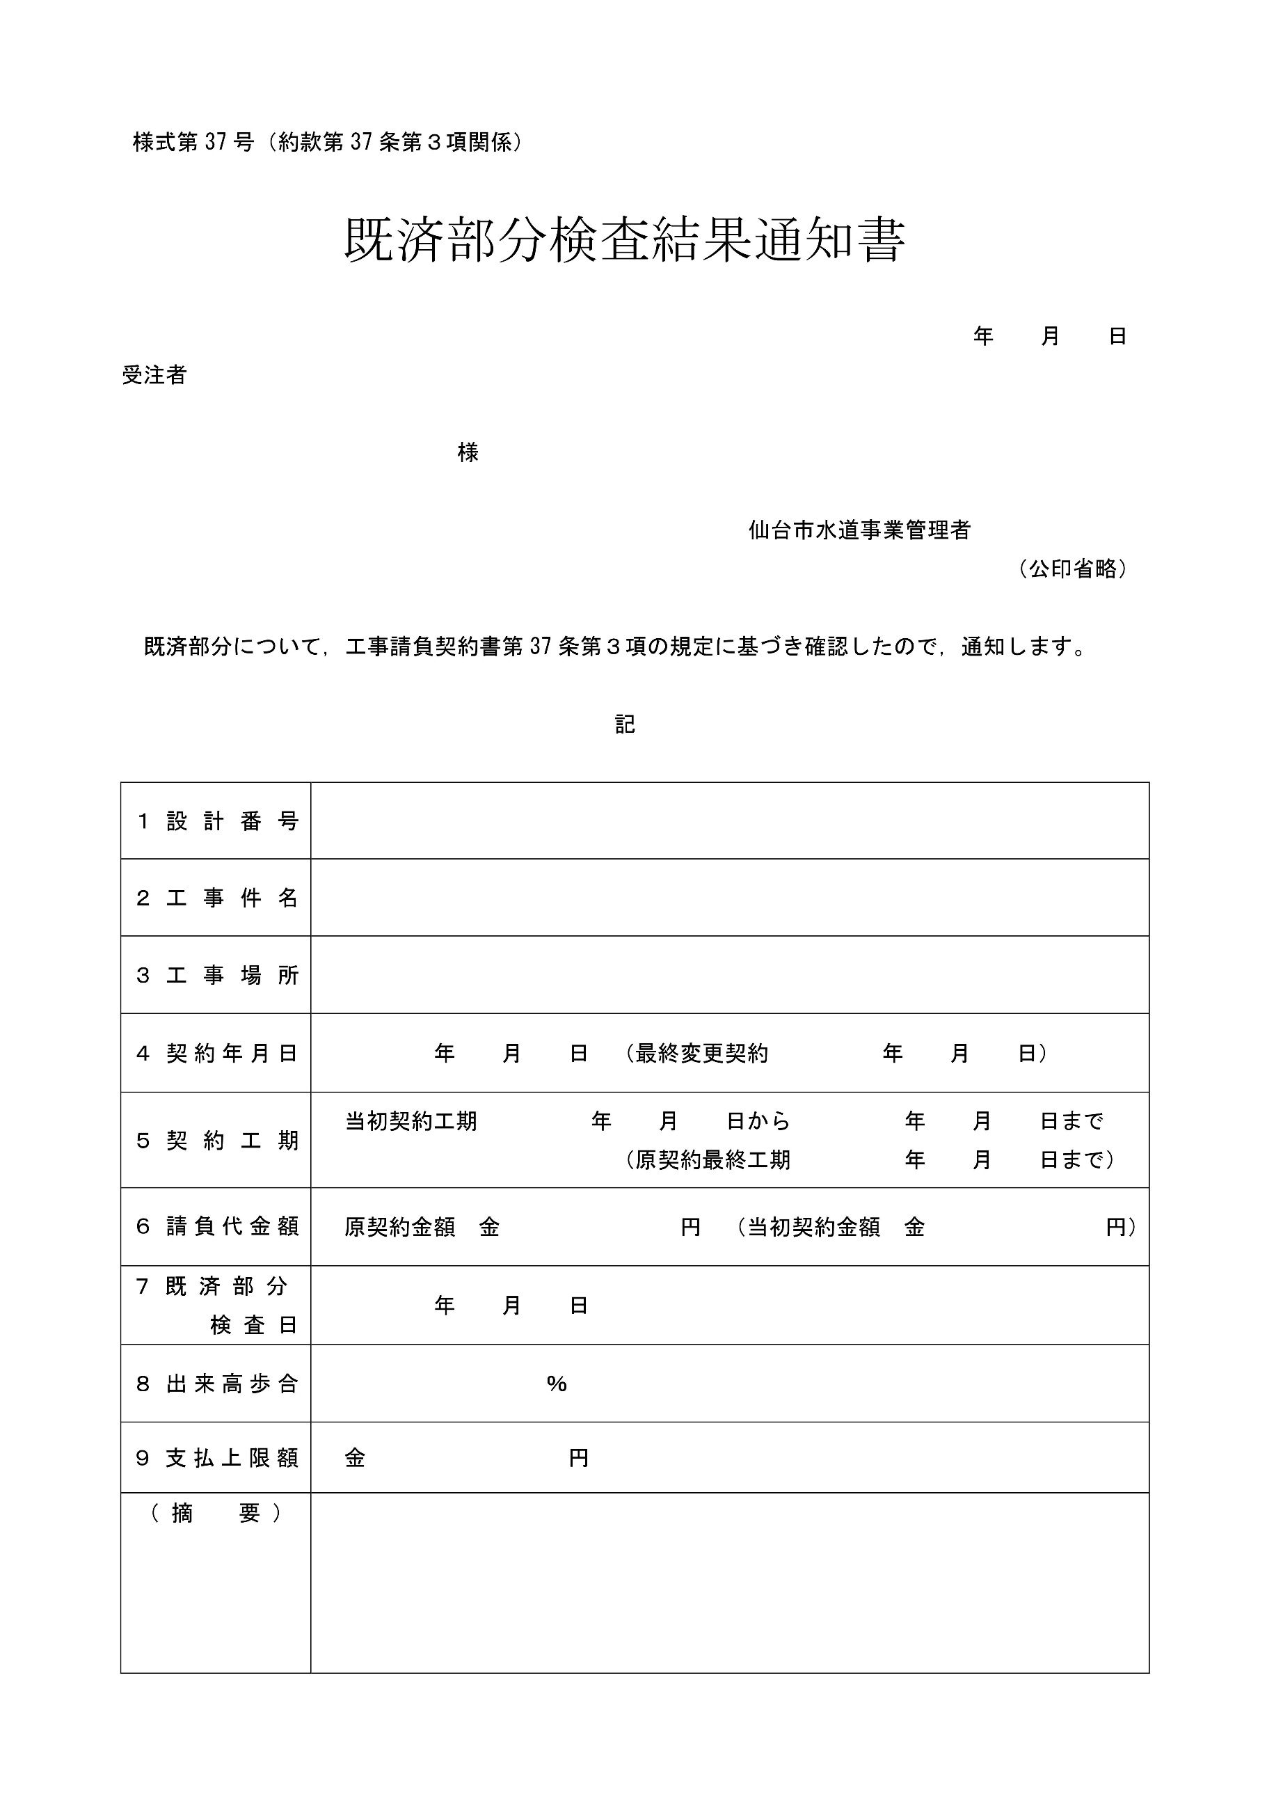

 | 当該既済部分検査で確認した出来高は工事請負契約書第２５条第５項の請求対象とします。

